Municípios
Logótipo | Município | Morada | Telefone | Serviços | Horário | Email
 | Albergaria-a-Velha | Praça Comendador Ferreira Tavares, 3850-053 Albergaria-a-Velha | 911897362 | Atendimento presencial mediante marcação prévia, Atendimento telefónico | 5.ª feira 9h00/12h30 | servico.social@cm-albergaria.pt
 | Albufeira | Rua da Oliveira, Lote nº 57, r/c), Quinta da Palmeira, 8200-169, Albufeira | 289599690 289570973 | Atendimento presencial sem marcação, Atendimento presencial mediante marcação prévia, Atendimento telefónico | 2.ª a 6.ª feira 9h30/12h30 - 14h00/16h30 | balcaodainclusao@cm-albufeira.pt
 | Alcanena | Rua da Cova nº 6 2380-051 Alcanena | 249890026 | Atendimento presencial sem marcação, Atendimento escrito, Atendimento telefónico | 2.ª a 6.ª feira 9h30/12h30 - 14h00/17h30 | bialcanena@gmail.com
 | Alenquer | Complexo Municipal Vitor Santos- Piscinas Municipais | 263730900 | Atendimento presencial mediante marcação prévia, Atendimento escrito, Atendimento telefónico | 3.ª feira 9h00/13h00 | ines.lopes@cm-alenquer.pt
 | Alfândega da Fé | Edificio LEQUE Av. Francisco Sá Carneiro nº 131 | 279463420 | Atendimento presencial sem marcação, Atendimento escrito, Atendimento telefónico | 2.ª a 6.ª feira 9h00 - 17h00 | balcaoinclusaoafe@gmail.com
 | Alijó | Rua General Alves Pedrosa, 13 | 259957100 | Atendimento presencial sem marcação | 2.ª a 6.ª feira 09h00/12h30 - 14h00/17h30 | balcaodainclusao@cm-alijo.pt
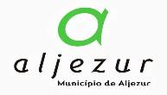 | Aljezur | Edifício da antiga escola C+S sito na Rua Dr. Francisco Sá Carneiro - Aljezur | 282240512 | Atendimento presencial mediante marcação prévia;Atendimento telefónico | 2.ª a 6.ª feira 9h00 às 15h30 | ServicoApoio.AccaoSocial@cm-aljezur.pt
 | Amadora | Praceta Carolina Simões, s/n 2700-165 Amadora | 214369053 | Atendimento presencial mediante marcação prévia, Atendimento escrito, Atendimento telefónico | 2.ª a 6.ª feira 10h00/12h30 - 14h30/16h30 | accao.social@cm-amadora.pt
 | Amarante | Casa da Portela Rua Dr. Miguel pinto Martins, n.º 35 4600-090 Amarante | 255420233 | Atendimento presencial mediante marcação prévia | 2.ª feira 14h00 às17h00 | elisabete.ferreira@cm-amarante.pt veronica.pinto@cm-amarante.pt
 | Ansião | Rua Combatentes da Grande Guerra, 42, 3240-133 Ansião | 236095905 | Atendimento presencial sem marcação;Atendimento telefónico;Atendimento presencial mediante marcação prévia;Atendimento escrito | 2.ª a 6.ª feira 9:00 - 13:00 / 14:00 - 17:00 | cristina.sa@cm-ansiao.pt
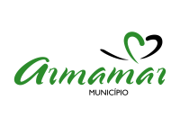 | Armamar | Praça da República, 5110-127 Armamar | 250 850 800 | Atendimento presencial sem marcação;Atendimento presencial mediante marcação prévia;Atendimento escrito;Atendimento telefónico | 2.ª a 6.ª feira 9h30 - 16h30 | cteixeira@cm-armamar.pt
 | Arouca | Avenida 25 de abril, 22B | 969755053 | Atendimento presencial mediante marcação prévia, Atendimento escrito, Atendimento telefónico | 2.ª a 6.ª feira 9h00 às 12h30 e das 14h00 às 17h30 | balcaodainclusao@cm-arouca.pt
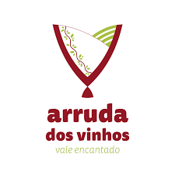 | Arruda dos Vinhos | R. Heróis do Ultramar MB, 2630-364 Arruda dos Vinhos | 263116327 | Atendimento presencial mediante marcação prévia, Atendimento escrito, Atendimento telefónico | 4.ª feira 9h00-12h00 | social@cm-arruda.pt
 | Baião | Praça Heróis do Ultramar 4640-158 Baião | 255540500 | Atendimento presencial sem marcação, Atendimento presencial mediante marcação prévia, Atendimento escrito, Atendimento telefónico | 2.ª a 6.ª feira 9h00/13:00 - 14h00/17h00 | balcao.inclusao@cm-baiao.pt
 | Barcelos | Largo do Município 4750-323 Barcelos | 253 809 600 | Atendimento escrito e Atendimento telefónico | 2.ª a 6.ª feira 9h às 13h das 14h às 17h | balcaoinclusao@cm-barcelos.pt
 | Batalha | Rua Infante D. Fernando, 2440-118 Batalha | 244769110 | Atendimento presencial sem marcação, Atendimento presencial mediante marcação prévia, Atendimento escrito, Atendimento telefónico | 2.ª a 6.ª feira 9h00/12h30 - 14h00/17h30 | geral@cm-batalha.pt
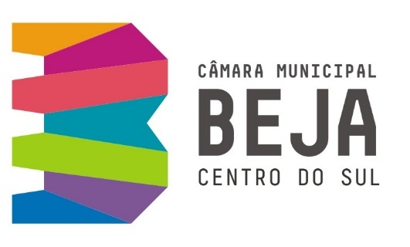 | Beja | Escola nº5 - Rua de Angola, 7800-468 Beja | 284311800 | Atendimento presencial mediante marcação prévia, Atendimento escrito, Atendimento telefónico | 2.ª a 6.ª feira 9h00/16h00 | balcaode.inclusao@cm-beja.pt
 | Belmonte | Rua Pedro Álvares Cabral n.º135 | 275910018 | Atendimento presencial sem marcação, Atendimento presencial mediante marcação prévia | 2.ª a 6.ª feira 9h00/17h00 | gabinetesocial@cm-belmonte.pt
 | Bombarral | Largo do Municipio, 2540-064 Bombarral | 262609018 262609028 | Atendimento presencial sem marcação, Atendimento presencial mediante marcação prévia, Atendimento escrito, Atendimento telefónico | 2.ª a 6.ª feira 9h00 - 16h00 | balcaodainclusao@cm-bombarral.pt
 | Borba | Praça da República | 268891630 | Atendimento presencial sem marcação, Atendimento presencial mediante marcação prévia, Atendimento escrito, Atendimento telefónico | 2.ª a 6.ª feira 8h30 - 16h30 | sdias@cm-borba.pt
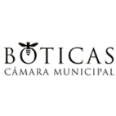 | Boticas | Praça do Município | 276410200 | Atendimento presencial sem marcação, Atendimento telefónico | 2.ª a 6.ª feira 9h00/12h30 - 14h00/17h00 | balcaoinclusaoboticas@gmail.com
 | Braga | Praça Conde de Agrolongo 4704-514 Braga | 253616060 | Atendimento presencial sem marcação, Atendimento presencial mediante marcação prévia, Atendimento escrito, Atendimento telefónico | 2.ª, 3.ª, 5.ª e 6.ª feira 9h00/12h30 4.ª feira 14h00/17h30 | balcao.inclusao@cm-braga.pt
 | Cabeceiras de Basto | Praça da República, 467 4860-355 Cabeceiras de Basto | 253669100 | Atendimento presencial sem marcação, Atendimento presencial mediante marcação prévia, Atendimento escrito, Atendimento telefónico | 2.ª a 6.ª feira 9h00 - 17h00 | binclusao@cabeceirasdebasto.pt
 | Caldas da Rainha | Rua Capitão Filipe de Sousa, n.º 2 2500-140 Caldas da Rainha | 262240015 927503142 | Atendimento presencial mediante marcação prévia O atendimento telefónico e escrito encontra-se disponível de 2.ª a 6.ª feiras no horário de funcionamento do serviço | 4.ª feira das 10h00 às 16h00 | balcao.inclusao@mcr.pt
 | Campo Maior | Balcão de Atendimento Único- Câmara Municipal de Campo Maior, Praça da República | 268680300 | Atendimento presencial sem marcação, Atendimento presencial mediante marcação prévia, Atendimento escrito, Atendimento telefónico | 2.ª a 6.ªfeira 09h00/16h00 | balcao.inclusao@cm-campo-maior.pt
 | Cantanhede | Casa Francisco Pinto Rua António José de Almeida, n.º 3, 3060-147 Cantanhede | 231410123 | Atendimento presencial sem marcação, Atendimento presencial mediante marcação prévia, Atendimento escrito, Atendimento telefónico | 2.ª a 6.ª feira 9h00/16h30 | bi@cm-cantanhede.pt
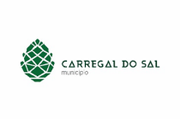 | Carregal do Sal | Câmara Municipal de Carregal do Sal | 232960400 | Atendimento presencial sem marcação, Atendimento presencial mediante marcação prévia, Atendimento escrito, Atendimento telefónico | 2.ª a 6.ª feira 8h45/12h30 - 14h00/17h15 | balcaodainclusao@cm-carregal.pt
 | Cartaxo | Praça 15 de Dezembro | 243700277 | Atendimento presencial mediante marcação prévia, Atendimento escrito, Atendimento telefónico | 2.ª, 4.ª e 6.ª feira 10h00/12h0 3.ª e 5.ª feira 15h00/17h00 | balcaoinclusao@cm-cartaxo.pt
 | Castanheira de Pera | Avenida Adrião Reis | 236438664 | Atendimento presencial sem marcação | 2.ª a 6.ª feira 9h30/16h00 | balcao.inclusao@cm-castanheiradepera.pt
 | Castelo de Paiva | Largo do Conde, n.º102 4550-102 Castelo de Paiva | 255689500 | Atendimento presencial sem marcação, Atendimento escrito, Atendimento telefónico | 2.ª a 6.ª feira 9h00/12h30 - 14h00/16h00 | bicastelopaiva@gmail.com
 | Celorico da Beira | Rua Sacadura Cabral, nº39 | 271747400 | Atendimento presencial sem marcação, Atendimento presencial mediante marcação prévia, Atendimento telefónico | 2.ª a 6.ª feira 9h00/12h30 | balcaodainclusao@cm-celoricodabeira.pt
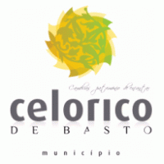 | Celorico de Basto | Praça Cardeal D. António Ribeiro - 4890-220 Celorico de Basto | 255320300 | Atendimento presencial sem marcação, Atendimento presencial mediante marcação prévia, Atendimento escrito, Atendimento telefónico | Horário de funcionamento da Câmara Municipal | balcaodainclusao@mun-celoricodebasto.pt
 | Cinfães | Biblioteca Municipal de Cinfães |  | Atendimento presencial mediante marcação prévia, Atendimento escrito | 4.ª feira 9h00h/13h00 | balcaodainclusao@cm-cinfaes.pt
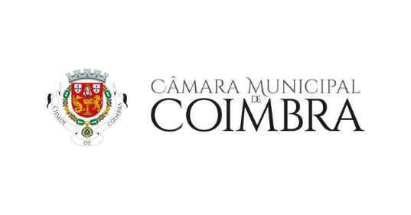 | Coimbra | Mercado Municipal D. Pedro V - Espaço de Atendimento ao Munícipe | 239854294 | Atendimento presencial mediante marcação prévia, Atendimento escrito, Atendimento telefónico | 2.ª,4.ª e 6.ª feira 9h00/16h30 | balcaodainclusao@cm-coimbra.pt
 | Covilhã | Rua António Augusto Aguiar, nº 100 | 275330600 | Atendimento presencial sem marcação | 2.ª a 6.ª feira 9h00/16h30 | balcao.unico@cm-covilha.pt
 | Entroncamento | Rua da Junta de Freguesia, n.º 1 , 2.º Andar | 249720400 | Atendimento presencial mediante marcação prévia, Atendimento escrito, Atendimento telefónico | 2.ª a 6.ª feira 8h30/16h30 | ssociais@cm-entroncamento.pt
 | Esposende | Divisão da Coesão - Rua Narciso Ferreira, n.º 108 R/Chão | 253960100, 931107958 | Atendimento presencial mediante marcação prévia, Atendimento telefónico | 2.ª a 6.ªfeira mediante marcação prévia | balcaodainclusao@cm-esposende.pt
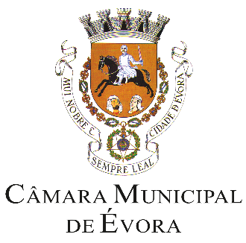 | Évora | Praça de Sertório, 7004-506 | 266777000 | Atendimento presencial sem marcação, Atendimento presencial mediante marcação prévia, Atendimento escrito, Atendimento telefónico | 2.ª a 6.ª feira 9h00 - 16h00 | cme.deis@cm-evora.pt
 | Fafe | Av. 5 de Outubro 4824-501 Fafe | 253700400 | Atendimento presencial sem marcação | 2.ª feira - 9h00/19h00 3.ª a 5.ª feira - 9h00/17h00 6.ª feira - 9h00/12h30 | balcaodainclusao@cm-fafe.pt
 | Faro | Praça José Afonso nº1 8000-173 Faro | 289870869 | Atendimento presencial mediante marcação prévia, Atendimento escrito, Atendimento telefónico | 2.ª a 6.ª feira 9h00/17h00 | binacio@cm-faro.pt
 | Felgueiras | Paços do Concelho | 912316292 | Atendimento presencial sem marcação;Atendimento presencial mediante marcação prévia;Atendimento escrito;Atendimento telefónico | 2.ª e 6.ª feira 9h00 às 12h30 podendo com marcação prévia atendimento noutros dias úteis | balcaodainclusao@cm-felgueiras.pt
 | Figueira de Castelo Rodrigo | Av. Heróis de Castelo Rodrigo 6440-132 - Figueira de Castelo Rodrigo | 271311165 | Atendimento presencial mediante marcação prévia, Atendimento telefónico | 2.ª a 6.ª feira 9h00/12h30 - 14h00/17h30 | olga.silvapsi@cm-fcr.pt
 | Figueiró dos Vinhos | Av. José Malhoa (Antiga Escola Primária) 3260 402 Fig. Vinhos | 913900554 | Atendimento presencial sem marcação, Atendimento presencial mediante marcação prévia, Atendimento escrito, Atendimento telefónico | 2.ª a 6.ª feira 9h00/13h00 - 14h00/17h00 | accaosocial@cm-figueirodosvinhos.pt
 | Fronteira | Praça do Municipio, 7460-110 Fronteira | 245600070 | Atendimento presencial sem marcação, Atendimento escrito, Atendimento telefónico | 2.ª a 6ª feira 9h00/13h00 - 14h00/17h00 | municipio@cm-fronteira.pt
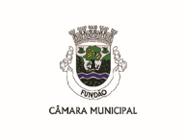 | Fundão | Praça do Município | 275779060 | Atendimento presencial sem marcação | 2.ª a 6.ª feira 9h00/12h30 - 14h00/17h30 | acaosocial@cm-fundao.pt
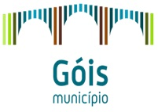 | Góis | Câmara Municipal de Góis Praça da República 3330-310 Góis | 235770110 | Atendimento presencial sem marcação, Atendimento telefónico | Atendimento telefónico 2.ª a 6ª feira, 9h00/17h00 Atendimento presencial 2.ª e 5.ª feira 9h00/17h00 | balcaodainclusao@cm-gois.pt
 | Guarda | Praça do Município 5A, 6300-854 Guarda | 271220220 | Atendimento presencial mediante marcação prévia, Atendimento escrito, Atendimento telefónico | 2.ª a 6ª feira 9h00/12h00 - 14h00/16h00 | m.conceicao@mun-guarda.pt
 | Guimarães | Largo Cónego José Maria Gomes 4804-534 Guimarães | 253421255 | Atendimento presencial sem marcação, Atendimento presencial mediante marcação prévia, Atendimento escrito, Atendimento telefónico | 2.ª a 6ª feira 9h00/12h30 - 14h00/17h30 | balcaodainclusao@cm-guimaraes.pt
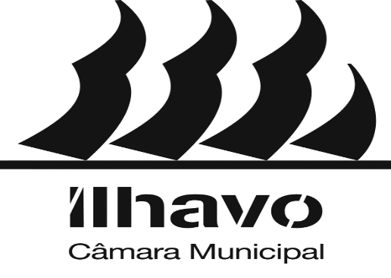 | Ílhavo | Divisão de Desenvolvimento Social e Saúde - Av. 25 de abril, Rés do Chão 3830-044 Ílhavo | 234329640 | Atendimento presencial sem marcação, Atendimento presencial mediante marcação prévia, Atendimento escrito, Atendimento telefónico | Sexta-feira das 14:00h às 16:30h | ddss@cm-ilhavo.pt
 | Lagoa | Largo do Município, Edifício da Antiga Câmara Municipal | 282380429 | Atendimento presencial mediante marcação prévia, Atendimento escrito, Atendimento telefónico | 4ª feira das 14h às 17h00 e 6ª feira das 9h00 às 12h00 | lagoasocial@cm-lagoa.pt
 | Lagos | Paços do Concelho Séc. XXI - Praça do Município, 8600-293 Lagos | 282771782 | Atendimento presencial mediante marcação prévia, Atendimento escrito, Atendimento telefónico | 2.ª a 6ª feira 9h00 às 12h00 | balcao.inclusao@cm-lagos.pt
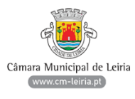 | Leiria | Câmara Municipal de Leiria Gabinete de Atendimento Social, 2414-006 Leiria |  | Atendimento presencial mediante marcação prévia | 2.ª a 6.ª feira 9h00/12h30 - 14h00/17h00 | balcaoinclusao@cm-leiria.pt
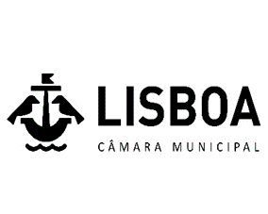 | Lisboa | Campo Grande nº 25, piso 0, Bloco E | 217988677 | Atendimento presencial sem marcação, Atendimento presencial mediante marcação prévia, Atendimento escrito, Atendimento telefónico | 2.ª, 4.ª e 6.ª feira 10h00/13h00 | balcao.inclusao@cm-lisboa.pt
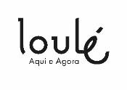 | Loulé | Praceta Comodoro Rivadavia, n.º5, 8100-596 Loulé | 924235944 | Atendimento presencial sem marcação;Atendimento presencial mediante marcação prévia;Atendimento escrito;Atendimento telefónico; | 2.ª a 6ª feira 09h:00 às 17h:00 | balcaodainclusao@cm-loule.pt
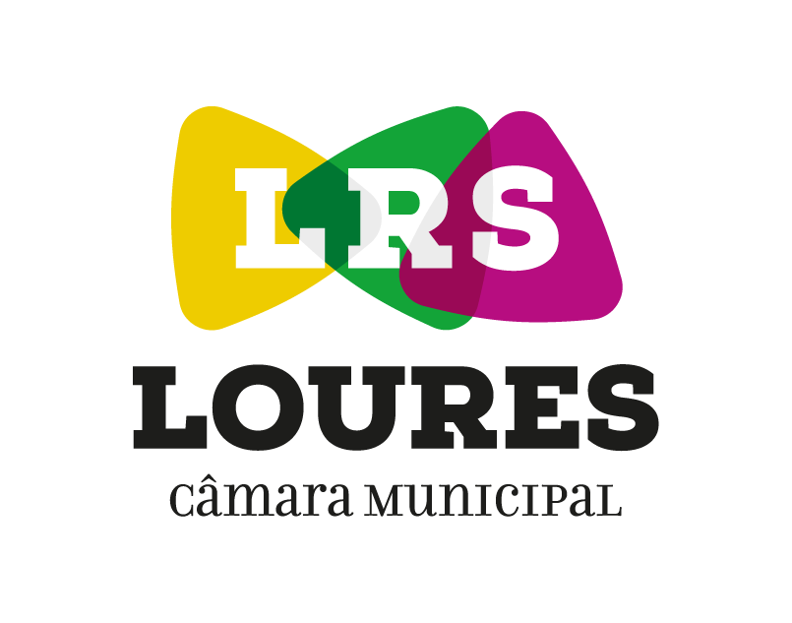 | Loures | Rua da República, n.º 50 - Loures | 211150164 | Atendimento presencial mediante marcação prévia, Atendimento escrito, Atendimento telefónico | 2.ª a 6ª feira 10h00/16h00 | balcaodainclusao@cm-loures.pt
 | Lousã | Praça Candido dos Reis, nº11, Lousã | 239990375 | Atendimento presencial mediante marcação prévia, Atendimento escrito, Atendimento telefónico | 4.ª e 5.ª feira 09h00/12h30 | sector.social.saude@cm-lousa.pt
 | Lousada | Praça Dr. Francisco Sá Carneiro 4620-695 | 934000662 | Atendimento presencial, atendimento ao domicilio mediante marcação prévia, atendimento telefónico | Horário de funcionamento (apenas para atendimento presencial ou ao domicilio) – 3.ªfeira-feiras 9h00/12h30 - 14h00/17h29 | balcaodainclusao@cm-lousada.pt
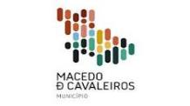 | Macedo de Cavaleiros | Edifício Casa do Povo-Rua dos Segadores, Nº 2- 5340-207 Macedo deCavaleiros | 278420420 | Atendimento presencial sem marcação;Atendimento telefónico | 2.ª a 6ª feira 09H00-12H30/ 13H30- 17H00 | balcao.inclusao@cm-macedodecavaleiros.pt
 | Mafra | Largo da Boavista n.º 4, 2640-444 Mafra | 261818340 | Atendimento presencial mediante marcação prévia, Atendimento telefónico | 5.ª feira - 9h30/15h30 | balcaoinclusaomafra@cm-mafra.pt
 | Maia | Praça Dr. José Vieira de Carvalho | 229408600 -> opção 7 -> opção 1 | Atendimento presencial mediante marcação prévia, Atendimento escrito | 3.ª feira - 14h30/17h00 6.ª feira - 9h30/12h00 | balcaodainclusao@cm-maia.pt
 | Marco de Canaveses | Largo Sacadura Cabral | 255538800 | Atendimento presencial mediante marcação prévia | 2.ª a 6.ª feira 8h30/16h30 | edc.marcocanaveses@ama.pt
 | Matosinhos | Câmara Municipal de Matosinhos | 229300900 | Atendimento presencial mediante marcação prévia | 3.ª feira 10h00/12h00 6.ª feira 15h00/17h00 | balcao.inclusao@cm-matosinhos.pt
 | Mealhada | Rua Dr. José Cerveira Lebre, nº 31 - 3050-350 Mealhada | 231281204 | Atendimento presencial mediante marcação prévia | 2.ª a 6.ª feira 9h00/12h30 - 13h30/17h00 | sandratata@cm-mealhada.pt
 | Mira | Mira Center Rua do Matadouro 3070-436 Mira | 916079671 | Atendimento presencial sem marcação | 3ª feira - 9h00 às 13h00 e 5ª feira 14h00 às 16h00 | accao.social@cm-mira.pt
 | Miranda do Corvo | Espaço de Desenvolvimento Social da Câmara Municipal de Miranda do Corvo, Praceta Luís de Camões, Lote 6 R/Ch. Drtº, 3220-208 - Miranda do Corvo | 239530318 | Atendimento presencial mediante marcação prévia, Atendimento escrito, Atendimento telefónico | 2.ª feira - 14h00/17H30 5.ª feira - 9h00/12h30 | camara@cm-mirandadocorvo.pt
 | Miranda do Douro | Edifício da Ex. UTAD, Rua D. Dinis s/n, 5210-217, Miranda do Douro | 273094518 | Atendimento presencial sem marcação;Atendimento presencial mediante marcação prévia;Atendimento escrito;Atendimento telefónico | 2.ª a 6.ª feira 09h:00 - 12h30m | luisa.dias@cm-mdouro.pt
 | Mirandela | Centro Cívico, Drº Adolfo Mariz - Rua da República, nº207 - 5370-347 Mirandela | 278200295 | Atendimento presencial sem marcação | Atendimento presencial sem marcação 2.ªfeira 09h00/12h30 4.ªfeira 14h00/17h30 Atendimento telefónico 2.ª a 6.ªfeira 09h00/12h30 - 14h00/17h30 | balcaodainclusao@cm-mirandela.pt
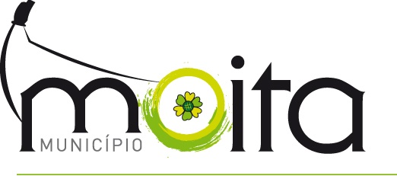 | Moita | Praça da República - Moita | 210891000 | Atendimento presencial mediante marcação prévia, Atendimento escrito, Atendimento telefónico | 6.ª feira 9h00/12h00 - 14h00/17h00 | div.assuntos.sociais@mail.cm-moita.pt
 | Monção | Biblioteca Municipal de Monção-Gabinete para a Igualdade e Não Discriminação Rua Eng. Duarte Pacheco 12,4950-408 Monção | 969 025 651 | Atendimento presencial mediante marcação prévia;Atendimento escrito;Atendimento telefónico | com marcação prévia, de segunda a sexta, entre as 14h00 e as 17h00 | igualdade@cm-moncao.pt
 | Montijo | Rua José Joaquim Marques nº 124 2870 348 Montijo | 212327739 | Atendimento presencial mediante marcação prévia | 3.ª feira 9h00/12h30 - 14h00/17h30 | ddsps@mun-montijo.pt
 | Monforte | Edifício Socio Cultural - Rua António Alves Martins, 2 7450-114 Monforte | 965832074 245578060 | Atendimento presencial mediante marcação prévia, Atendimento escrito, Atendimento telefónico | 2.ª a 6.ª feira 9h00/16h00 | sass@cm-monforte.pt
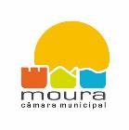 | Moura | Praça Sacadura Cabral | 285250400 | Atendimento presencial sem marcação, Atendimento presencial mediante marcação prévia, Atendimento telefónico | 2.ª a 6.ª feira 9h00/12h30 - 14h00/16h30 | marta.santos@cm-moura.pt
 | Mourão | Rua Marcos Gomes de Vasconcelos Rosado Nº15 e 16 - 7240-261 Mourão | 266 560 010 | Atendimento presencial mediante marcação prévia;Atendimento telefónico | 2.ª a 6.ª feira 09:30h-12:30h | melanie.romizio@cm-mourao.pt
 | Nazaré | Edifício das Antigas Escolas Primárias do Bairro dos Pescadores , Bloco 2 , Rua C - 2450-115 Nazaré | 931114672 | Atendimento presencial mediante marcação prévia, Atendimento escrito, Atendimento telefónico | 2.ª a 6.ª feira 10h00/12h30 - 14h00/16h00 4.ªfeira-9h30/12h30 | balcao.inclusao@cm-nazare.pt
 | Odemira | Praça José Maria Lopes Falcão nº 10, Odemira | 961620618 283320900 | Atendimento presencial mediante marcação prévia | 2.ª a 6.ª feira 9h às 17h | saas@cm-odemira.pt
 | Odivelas | Rua Laura Alves,nº5 | 219320350 | Atendimento presencial sem marcação, Atendimento presencial mediante marcação prévia, Atendimento escrito, Atendimento telefónico | 2.ª a 6.ª feira 9h30/12h00 - 14h30/17h00 | balcao.inclusao@cm-odivelas.pt
 | Oeiras | Rua Dr. Manuel Rodrigues, 3, 2760-048 (UFOPAC - Delegação de Caxias) | 214408519 | Atendimento presencial mediante marcação prévia;Atendimento escrito;Atendimento telefónico | terças de manhã e sextas de tarde | dcs@oeiras.pt
 | Oliveira de Azémeis | Rua dos Bombeiros Voluntários, n.º 17, 1.º Andar - Oliveira de Azeméis | 256 600 600 | Atendimento presencial mediante marcação prévia; Atendimento telefónico | 2.ª a 6.ª feira 09h - 12h30 e das 14h00 - 17h30 | maria.mergulhao@cm-oaz.pt
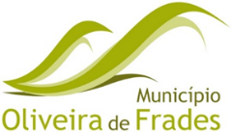 | Oliveira de Frades | Praça Luis Bandeira 3680-139 Oliveira de Frades | 232763849 | Atendimento presencial sem marcação, Atendimento presencial mediante marcação prévia, Atendimento escrito, Atendimento telefónico | 2.ª a 6.ª feira 9h00/12h30 - 14h00/17h00 | redesocial@cm-ofrades.pt
 | Oliveira do Bairro | Município de Oliveira do Bairro Praça do Município 3770-851 Oliveira do Bairro | 234732131 | Atendimento presencial mediante marcação prévia, Atendimento escrito, Atendimento telefónico | 2.ª a 6.ª feira 9h00/12h30 - 14h00/17h00 | balcaodainclusao@cm-olb.pt
 | Ourém | Praça Dª Maria II, 1 Ourém; e R. José Honório dos Santos Ribeiro, Ourém | 249540900 | Atendimento presencial mediante marcação prévia;Atendimento telefónico | 4ªfeira e 6ªfeiras 9h às 17h por marcação prévia, não obstante, o atendimento será sempre assegurado mediante a disponibilidade das técnicas | social@mail.cm-ourem.pt
 | Paredes | Praça de José Guilherme 4580-130 Paredes | 255788931 | Atendimento presencial sem marcação, Atendimento telefónico | Atendimento Presencial 2.ª feira - 9h00/12h30 4.ª feira - 14h00/16h30 6.ª feira - 9h00/12h30 Atendimento Telefónico 2.ª a 6.ª feira 9h00/12h30 - 14h00/17h30 | veronica.rocha@cm-paredes.pt
 | Pedrógão Grande | Largo A Devesa | 236480150 | Atendimento presencial sem marcação, Atendimento presencial mediante marcação prévia, Atendimento escrito, Atendimento telefónico | 2.ª feira 9h00/12h30 | accaosocial@cm-pedrogaogrande.pt
 | Penacova | Largo Alberto Leitão, 5 3360-341 Penacova | 239470315 | Atendimento presencial mediante marcação prévia, Atendimento telefónico | 2.ª feira 14h00/17h00 e 5.ª feira 9h00/13h00 | balcaoinclusao@cm-penacova.pt
 | Penafiel | Unidade de Ação Social e Saúde - Praceta da Alegria, Edif. CTT, 1º Dto. 4560-455 Penafiel | 255710714 | Atendimento presencial mediante marcação prévia, Atendimento escrito, Atendimento telefónico | 2.ª a 6.ª feira 9h00/12h30 - 14h00/17h30 | balcaoinclusaopenafiel@gmail.com
 | Pinhel | Avenida Frederico Ulrich, nº 5, 6400-378 Pinhel | 961 254 516 | Atendimento presencial sem marcação;Atendimento presencial mediante marcação prévia;Atendimento escrito;Atendimento telefónico | 2.ª a 6.ª feira 9h:00 às 12:30 | dics.pinhel@cm-pinhel.pt
 | Ponta Delgada | Largo Dr. Manuel Carreiro, n.º 24 | 296304438 | Atendimento presencial mediante marcação prévia, Atendimento escrito, Atendimento telefónico | 2.ª a 6.ª feira 8h30/12h30 | balcaodainclusao@mpdelgada.pt
 | Portimão | Rua Pé da Cruz, nº5 8500 Portimão |  | Atendimento presencial mediante marcação prévia;Atendimento escrito | sexta-feira das 9h30 às 12h30 das 14h30 às 16h30 | saude.cidadania@cm-portimao.pt
 | Porto | Gabinete do Munícipe - Praça General Humberto Delgado, 266 4000-010 Porto | 225899260 | Atendimento presencial mediante marcação prévia, Atendimento escrito, Atendimento telefónico | 2.ª a 6.ª feira 9h00/13h00 - 14h00/17h00 | balcaodeinclusao@cm-porto.pt
 | Póvoa de Lanhoso | Avenida 25 de Abril 4830-512 Póvoa de Lanhoso | 253639700 | Atendimento presencial mediante marcação prévia, Atendimento escrito, Atendimento telefónico | 2.ª a 5.ª feira 8h30/13h00 - 13h30/16h30 6.ª feira 8h30/13h00 | alexandrina.oliveira@mun-planhoso.pt
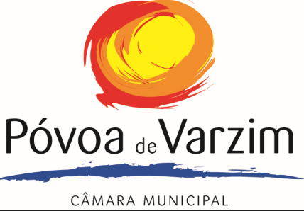 | Póvoa de Varzim | Rua Rocha Peixoto, nº 9 | 252090167 | Atendimento presencial sem marcação, Atendimento presencial mediante marcação prévia, Atendimento telefónico | 2.ª a 6.ª feira 9h00/12h00 - 14h00/16h00 | soniamoreira@cm-pvarzim.pt
 | Proença a Nova | Avenida do Colégio, 6150-401 Proença-a-Nova | 274670000 | Atendimento presencial sem marcação | 2.ª a 6.ª feira 9h00 - 16h00 | accaosocial@cm-proencanova.pt
 | Redondo | Rua José Manoel do Monte, 10 Redondo | 266989210 | Atendimento presencial sem marcação, Atendimento presencial mediante marcação prévia, Atendimento telefónico | 2.ª a 6.ª feira 9h00/12h30 14h00/17h30 | djeremias@cm-redondo.pt
 | Reguengos de Monsaraz | Avenida Dr. Joaquim Rojão Antiga Estação da CP 7200-396 Reguengos de Monsaraz | 266508170 | Atendimento presencial sem marcação, Atendimento escrito, Atendimento telefónico | 2.ª a 6.ª feira 9h00/12h00 - 14h00/16h00 | nmedinas@cm-reguengos-monsaraz.pt
 | Resende | Av. Rebelo Moniz, 4660-212 Resende | 254 240 930 | Atendimento presencial sem marcação;Atendimento presencial mediante marcação prévia;Atendimento telefónico | 2.ª a 6.ª feira 09h00-12h30 e 13h30-17h00 | paulamoura@cm-resende.pt
 | Salvaterra de Magos | Rua Capitão Salgueiro Maia, nº 24, Salvaterra de Magos | 263509536 | Atendimento presencial sem marcação, Atendimento escrito, Atendimento telefónico | 2.ª a 6.ª feira 9h -12h30/13h30-17h | accaosocial@cm-salvaterrademagos.pt
 | Santa Marta de Penaguião | Rua dos Combatentes | 254810130 | Atendimento presencial sem marcação | 2.ª a 6.ª feira 9h00 - 17h00 | bisantamartapenaguiao@gmail.com
 | Santo Tirso | Rua Dr. José Cardoso Miranda, n.º 18 4780-451 Santo Tirso | 252860340 | Atendimento presencial mediante marcação prévia | 3.ª feira 14h00 - 17h00 | scarneiro@cm-stirso.pt
 | São Brás de Alportel | Rua Serpa Pinto, n.º 29 8150-164 - São Brás de Alportel | 289840020 | Atendimento presencial mediante marcação prévia, Atendimento escrito, Atendimento telefónico | 4.ª e 6.ª feira - 9h00/16h00 (mediante marcaçao prévia) 2.ª a 6.ª feira Atendimento escrito e telefónico | balcao.inclusao@cm-sbras.pt
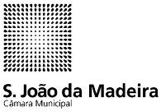 | São João da Madeira | Fórum Municipal, Piso 0. Avenida da Liberdade - 3701-956 S. João da Madeira | 256200237 | Atendimento presencial sem marcação, Atendimento presencial mediante marcação prévia, Atendimento escrito, Atendimento telefónico | 2.ª a 6.ª feira 9h00/12h30 - 14h00/16h30 | accaosocial@cm-sjm.pt
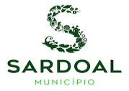 | Sardoal | Praça da República 2230-222 Sardoal | 241850000 926513181 | Atendimento presencial mediante marcação prévia | 2.ª a 6.ª feira Entre as 9h00 e as 13h00 | accao.social@cm-sardoal.pt
 | Sever do Vouga | Largo do Município, Sever do Vouga | 234555566 | Atendimento presencial mediante marcação prévia, Atendimento escrito, Atendimento telefónico | 2.ª a 6.ª feira 9h00/13h00 - 14h00/17h00 | balcaodainclusao@cm-sever.pt
 | Silves | Rua João de Deus, nº. 19 8300-161 Silves | 282 440 800 | Atendimento presencial mediante marcação prévia | 2.ª a 6.ª feira 09h00-17h00 | sasocial@cm-silves.pt
 | Sobral de Monte Agraço | Rua Miguel Bombarda, nº 20 2590 - 035 Sobral de Monte Agraço | 261940328 | Atendimento presencial mediante marcação prévia, Atendimento telefónico | 2.ª a 6.ª feira | asocial@cm-sobral.pt
 | Soure | Praça da República - Edifício dos Paços do Concelho | 239506550 | Atendimento presencial sem marcação, Atendimento presencial mediante marcação prévia, Atendimento escrito, Atendimento telefónico | 2.ª a 6.ª feira 9h00 /17h00 | cidadania@cm-soure.pt
 | Torres Novas | Av. Dr. João Martins de Azevedo Edifício B 2 piso - Convento do Carmo | 249810790 | Atendimento presencial mediante marcação prévia, Atendimento escrito, Atendimento telefónico | 2.ª a 6.ª feira 9h00/12h30 - 14h00/16h30 | marilia.jorge@cm-torresnovas.pt
 | Torres Vedras | Av. 5 de Outubro | 261320755 | Atendimento presencial sem marcação, Atendimento presencial mediante marcação prévia, Atendimento escrito, Atendimento telefónico | 2.ª a 6.ª feira 8h30/16h30 | balcaoinclusao@cm-tvedras.pt
 | Trofa | Forúm XXI- Rua Padre Joaquin Augusto da Fonseca Pedrosa Parques Nossa Srª Senhora das Dores e Dr. Lima carneiro 4785 - 419 trofa | 252409290 | Atendimento presencial sem marcação, Atendimento presencial mediante marcação prévia, Atendimento escrito, Atendimento telefónico | 2.ª a 6.ª feira 9h00/13h00 - 14h00/16h30 | apoioainclusao@mun-trofa.pt
 | Valença | Av. da Juventude, Bloco A, 4930-599 | 251249488 | Atendimento presencial sem marcação;Atendimento escrito;Atendimento telefónico | 2.ª a 6.ª feira 09:00-12:30 13:30-16:00 | asocial@cm-valenca.pt
 | Valongo | Câmara Municipal de Valongo Av. 5 outubro,nº 160 4440-503 Valongo | 224227900 | Atendimento presencial mediante marcação prévia, Atendimento escrito, Atendimento telefónico | 2.ª a 6.ª feira 09:00-12:30 - 14:00-17:00 | filipa.espinheira@cm-valongo.pt
 | Viana do Castelo | Serviço de Atendimento ao Munícipe Passeio das Mordomas da Romaria 4904-877 Viana do Castelo | 258809377 | Atendimento presencial sem marcação, Atendimento presencial mediante marcação prévia, Atendimento escrito, Atendimento telefónico | 2.ª a 6.ª feira 9h00/13h00 | balcaodainclusão@cm-viana-castelo.pt
 | Vieira do Minho | Municipío de Vieira do Minho | 253649270 | Atendimento presencial sem marcação, Atendimento presencial mediante marcação prévia, Atendimento escrito, Atendimento telefónico | 2.ª a 6.ª feira 9h00/13:00 -14h00/17h30 | geral@cm-vminho.pt
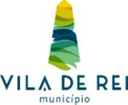 | Vila de Rei | Praça Família Mattos e Silva Neves 6110-174 Vila de Rei | 274890010 | Atendimento presencial sem marcação, Atendimento escrito, Atendimento telefónico | 2.ª a 6.ª feira 9h00/13:00 -14h00/16h00 | social@cm-viladerei.pt
 | Vila Franca de Xira | Loja do Munícipe - Praça Bartolomeu Dias, nº 9, Quinta da Mina | 2600-076 Vila Franca de Xira | 263285600 | Atendimento presencial mediante marcação prévia, Atendimento escrito e Atendimento telefónico | 2.ª a 6.ª feira 9h00/17h00 | balcao.inclusao@cm-vfxira.pt
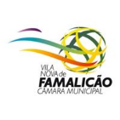 | Vila Nova Famalicão | Municipio Vila Nova Famalicão | 252320940 | Atendimento presencial sem marcação, Atendimento presencial mediante marcação prévia, Atendimento escrito, Atendimento telefónico | 2.ª a 5.ª feira 9h00/17h00 6.ª feira 9h00/12h00 | balcaodainclusao@vilanovadefamalicao.org
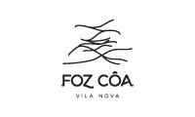 | Vila Nova de Foz Côa | Município de Vila Nova de Foz Côa | 279149119 | Atendimento presencial mediante marcação prévia, Atendimento escrito, Atendimento telefónico | 2.ª e 5.ª feira período da manhã | beatriz-campos@cm-fozcoa.pt
 | Vila Nova de Gaia | Atendimento Praça - Rua 20 de Junho | 223742459 | Atendimento presencial mediante marcação prévia; Atendimento escrito | 3ª feira tarde - 6ª feira manha | balcaoinclusao@cm-gaia.pt
 | Vila Pouca de Aguiar | Rua Dr. Henrique Botelho s/n 5450-027 Vila Pouca de Aguiar | 259419100 | Atendimento presencial sem marcação, Atendimento presencial mediante marcação prévia, Atendimento telefónico | 2ªfeira 9h00/13h00 | balcaodainclusao@cm-vpaguiar.pt
 | Vila Verde | Rua Dr. João Macedo da Cunha, 42 - 4730-760 Vila Verde | 926288134 | Atendimento presencial mediante marcação prévia, Atendimento escrito, Atendimento telefónico | 2.ª a 6.ª feira 8h30/13h00 - 14h00/16h30 | balcao.inclusao@cm-vilaverde.pt
 | Vinhais | Rua das Freiras nº 13 5320-326 Vinhais | 273770300 | Atendimento presencial mediante marcação prévia, Atendimento escrito | 3.ª feira 9h00/12h30-13h30/17h00 5.ª feira 9h00/12h30 | balcao.inclusao@cm-vinhais.pt
 | Vizela | Rua da Portela, nº25 4815-648 Vizela | 250 489 640 | Atendimento presencial mediante marcação prévia | 2.ª a 6.ª feira 9h00 - 12h30; 14h-17h30 | balcaodainclusao@cm-vizela.pt

